1.1
voltar à página inicial |  |  |  | 1 - CLAREZA DO CONTEÚDO
 | S | N | NA
 | x |  |  | 1.1 O sítio Web apresenta um resumo breve do seu propósito, visível sem se fazer scroll
 |  |  |  | Num primeiro vislumbre do sítio Web deve ser visível uma breve definição do seu propósito que dê a indicação ao utilizador de que sítio Web se trata e quais são as tarefas que se podem levar a efeito.

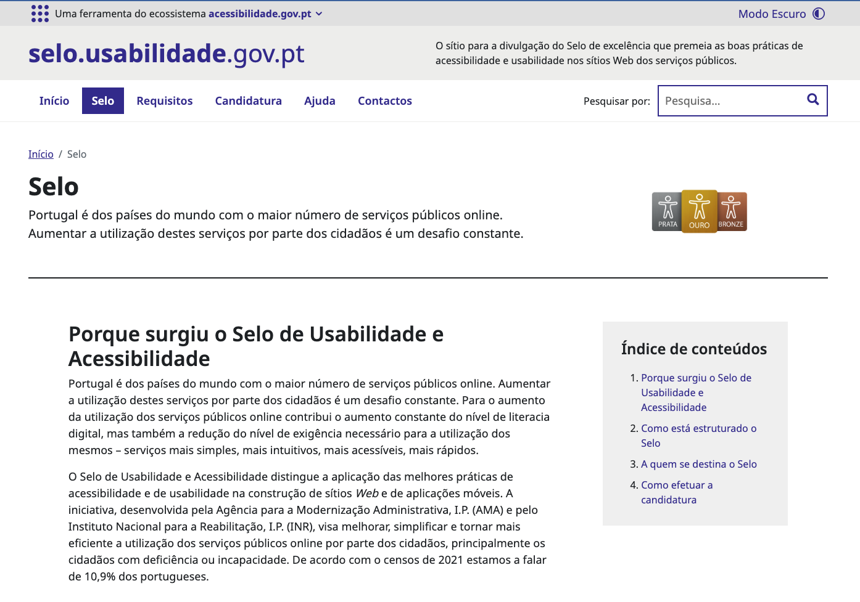
 | Listagem de evidências
 |  |  |  |  | Notas:
 |  |  |  |  | No header do sítio web é possível ver um breve resumo do sítio. Após o título H1, é possível ler a descrição da página. Página da evidência: https://selo.usabilidade.gov.pt/selo/

 | Notas de preenchimento:
 | - Coloque aqui imagens, printscreens ilustrativos, coloque sempre o endereço das páginas de onde retirar as imagens com exemplos ilustrativos.
 | - As imagens e as notas não estão limitadas aos campos a amarelo.
 | - Nas restantes folhas internas, estas instruções já não existem mas aplicam-se igualmente.

1.3
voltar à página inicial |  |  |  | 1 - CLAREZA DO CONTEÚDO
 | S | N | NA
 | x |  |  | 1.3 Cada bloco de conteúdo contém a sua data de atualização
 |  |  |  | Cada bloco de conteúdo isolado ou conjunto de blocos de conteúdo relacionado deverá ter a data da sua atualização associada, expressa num tamanho de letra 2 pontos abaixo ao do corpo do texto, com contraste mais reduzido mas nunca inferior a 4,5:1.

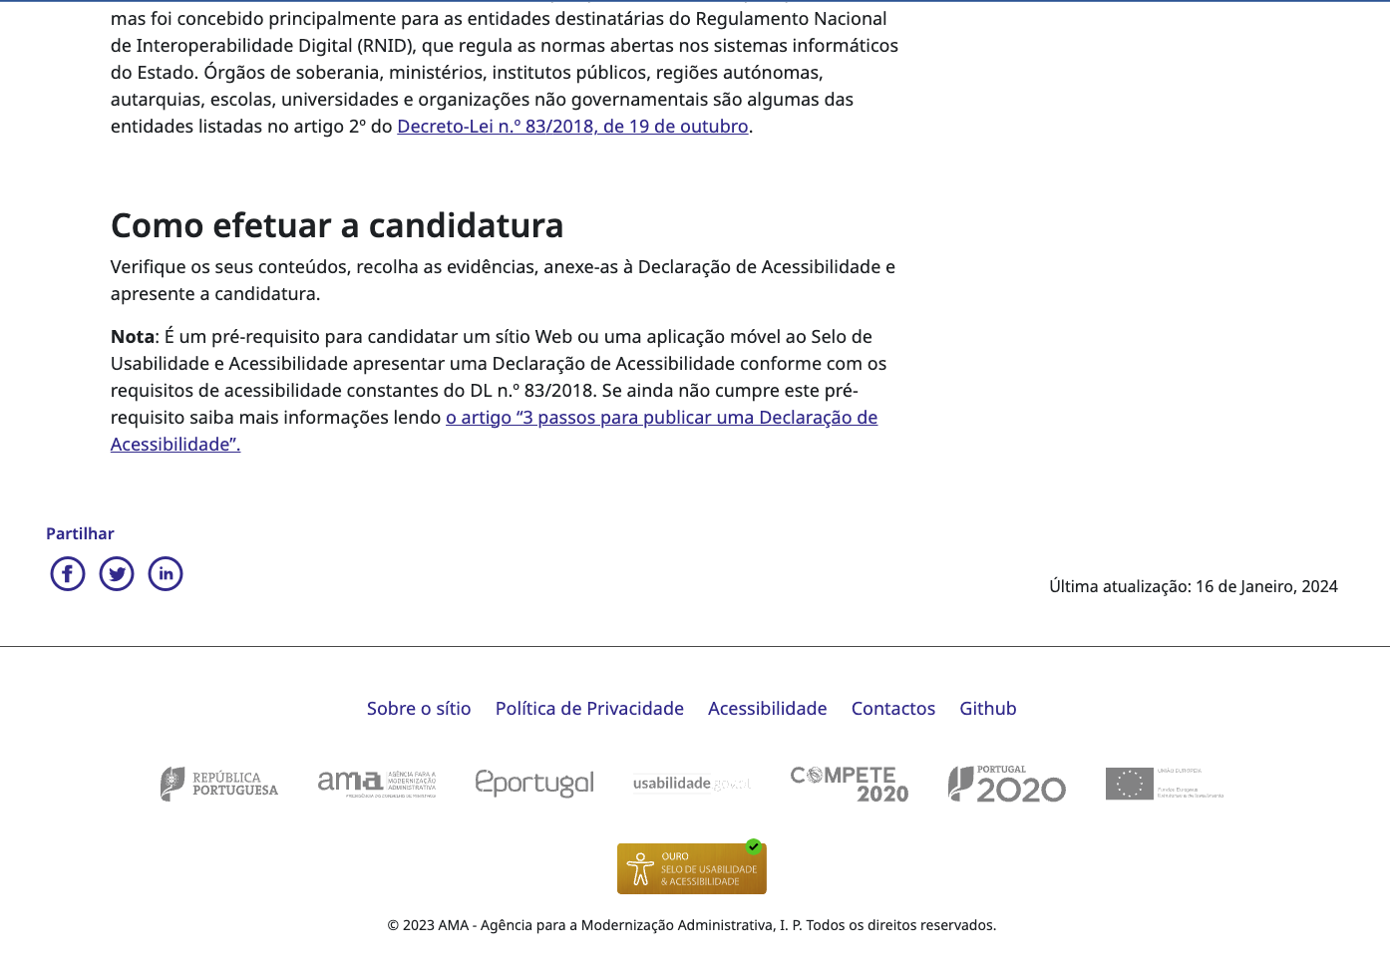
 | Listagem de evidências
 |  |  |  |  | Notas:
 |  |  |  |  | As páginas e artigos do tipo blogue, apresentam a data da última atualização no canto inferior direito.

2.1
voltar à página inicial |  |  |  | 2 - USABILIDADE DO CONTEÚDO
 | S | N | NA
 | x |  |  | 2.1 O tipo de letra do corpo do documento é adequado e o tamanho da letra é, no mínimo, de 12 pontos
 |  |  |  | De forma a assegurar a boa legibilidade do texto para todos os utilizadores, o tamanho de letra do texto que compõe o corpo do documento deverá ser, no mínimo, de 12 pontos, assegurando sempre que os mesmos são escaláveis para tamanhos superiores, sempre que o utilizador considere necessário.

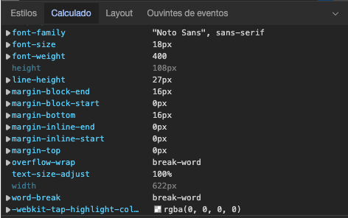
 | Listagem de evidências
 |  |  |  |  | Notas:
 |  |  |  |  | O tamanho de letra dos textos do sítio web do Selo é de 18px, que equivale a 13.5pt

2.2
voltar à página inicial |  |  |  | 2 - USABILIDADE DO CONTEÚDO
 | S | N | NA
 | x |  |  | 2.2 A informação secundária (datas, autores) utiliza, no mínimo, um tamanho de letra de 10 pontos
 |  |  |  | A informação secundária, como os autores de textos ou de imagens, as datas de publicação ou outros tipos de meta-informação, podem usar tamanhos de letra mais pequenos, mas, no mínimo, com 10 pontos, assegurando sempre que os mesmos são escaláveis para tamanhos superiores, sempre que o utilizador considere necessário.

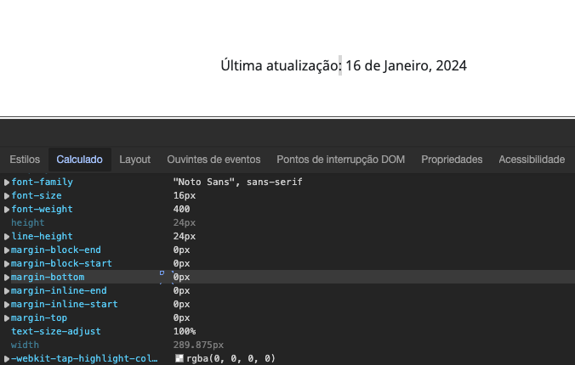
 | Listagem de evidências
 |  |  |  |  | Notas:
 |  |  |  |  | A informação secundária tem o texto com o tamanho de letra de 16px, equivalente a 12pt.

2.3
voltar à página inicial |  |  |  | 2 - USABILIDADE DO CONTEÚDO
 | S | N | NA
 | x |  |  | 2.3 Blocos e linhas de texto com largura não superior a 100 caracteres
 |  |  |  | Para manter o conforto de leitura, os blocos ou linhas de texto não deverão ter mais de 100 caracteres de largura. Os 80 caracteres correspondem à dimensão que se apresenta nos estudos como a mais confortável para os utilizadores.

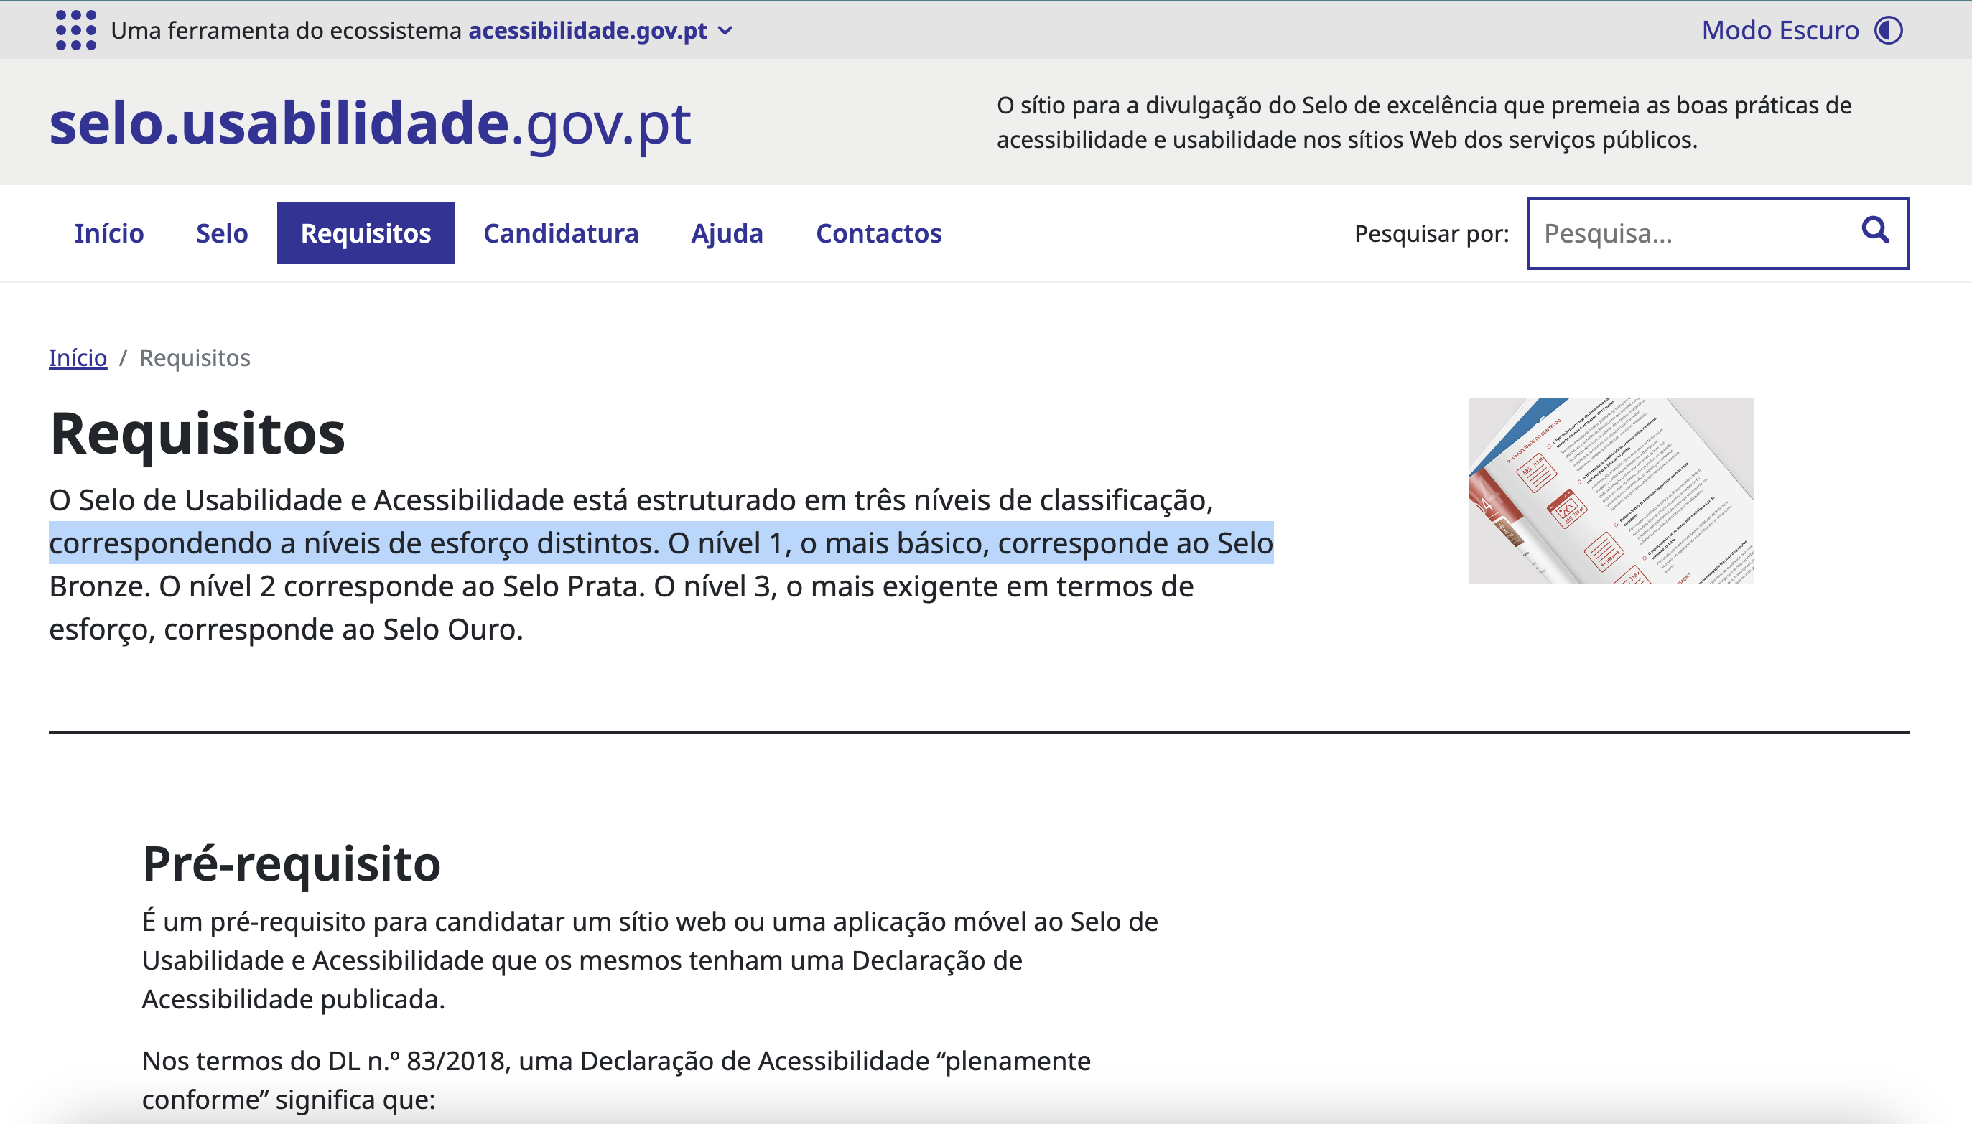
 | Listagem de evidências
 |  |  |  |  | Notas:
 |  |  |  |  | A linha de texto com mais caracteres contem, no máximo, 77 caracteres, sem contar espaços e pontuações.

2.4
voltar à página inicial |  |  |  | 2 - USABILIDADE DO CONTEÚDO
 | S | N | NA
 | x |  |  | 2.4 O espaçamento entre linhas não é inferior a 1.5x o tamanho da letra
 |  |  |  | Para assegurar a leitura confortável de blocos de texto deve ser usado um espaçamento entre linhas de 1.5x o tamanho da letra.

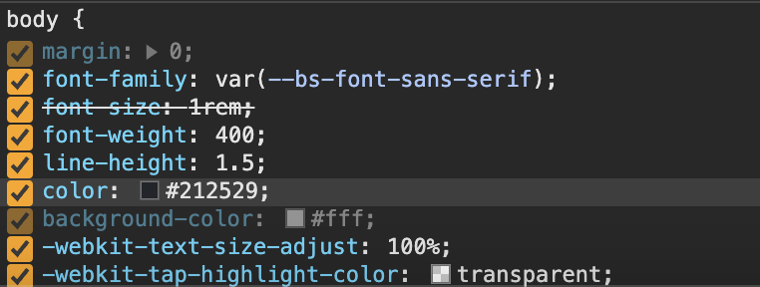
 | Listagem de evidências
 |  |  |  |  | Notas:
 |  |  |  |  | O espaçamento entre linhas é de 1.5x o tamanho da letra em blocos de texto

3.2
voltar à página inicial |  |  |  | 3 - ESTRUTURA DA NAVEGAÇÃO
 | S | N | NA
 | x |  |  | 3.2 A navegação principal está sempre visível e sempre no mesmo local
 |  |  |  | As opções de primeiro nível da navegação principal estão sempre visíveis e encontram-se sempre no mesmo local em todas as páginas. A posição atual do utilizador na estrutura de navegação deve ser evidenciada.

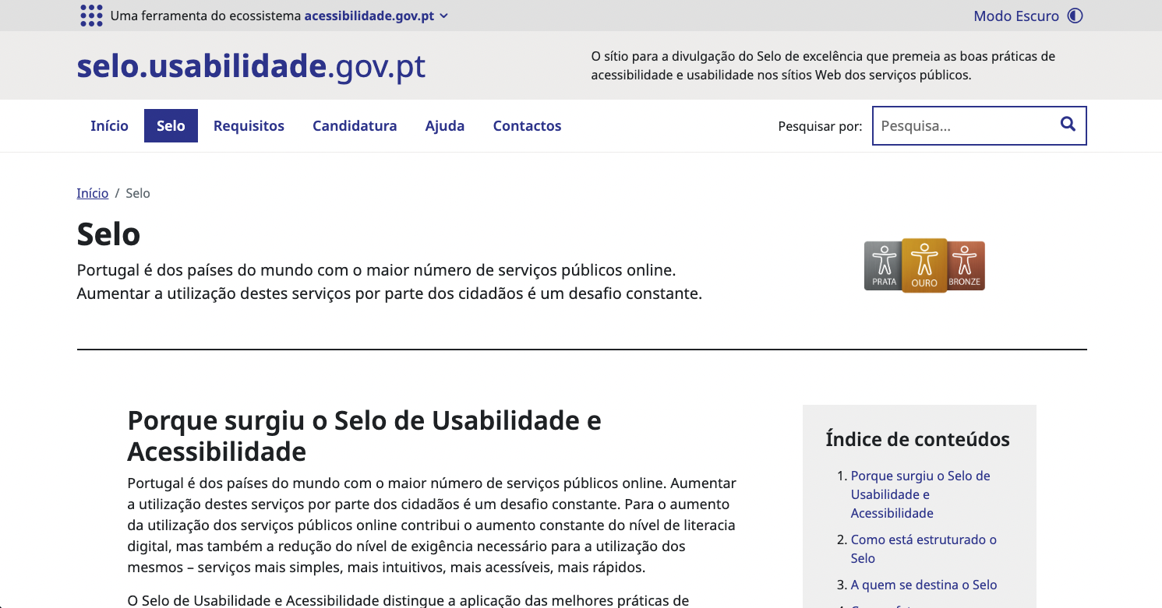
 | Listagem de evidências
 |  |  |  |  | Notas:
 |  |  |  |  | O menu de navegação está sempre visivel e encontra-se sempre no mesmo lugar. O menú indica visualmente em que página o utilizador se encontra atualmente.

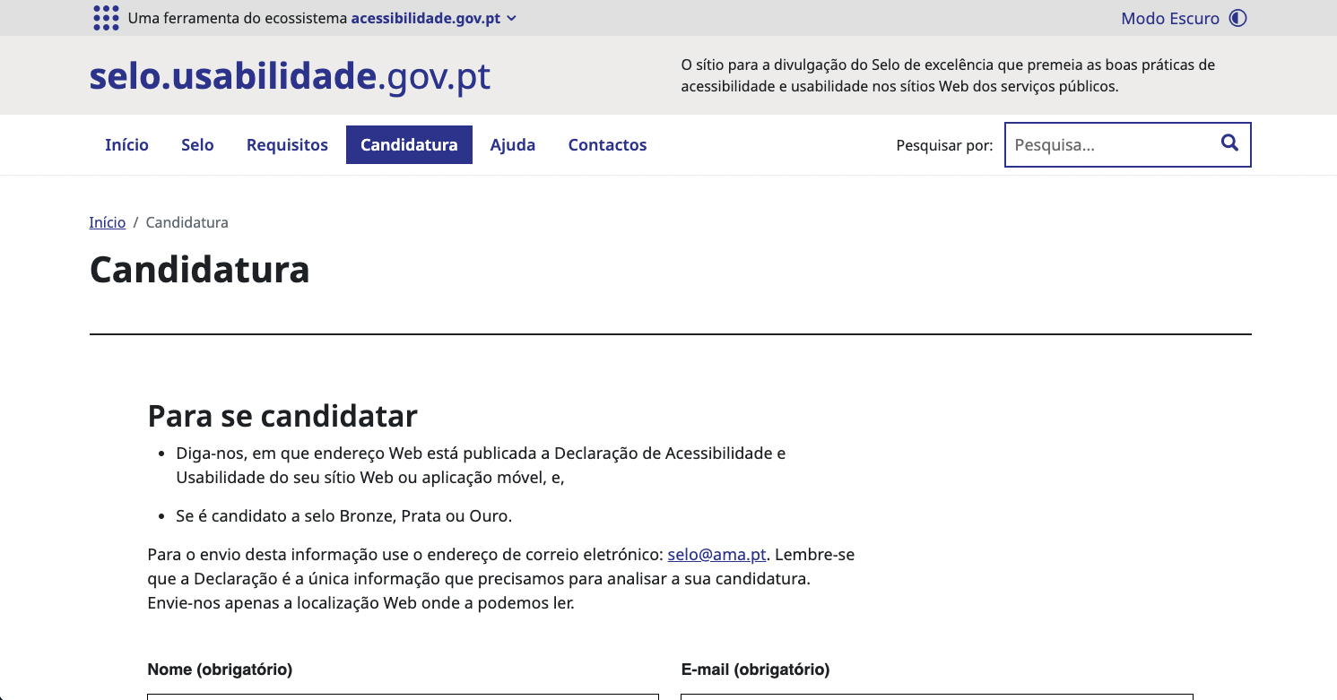

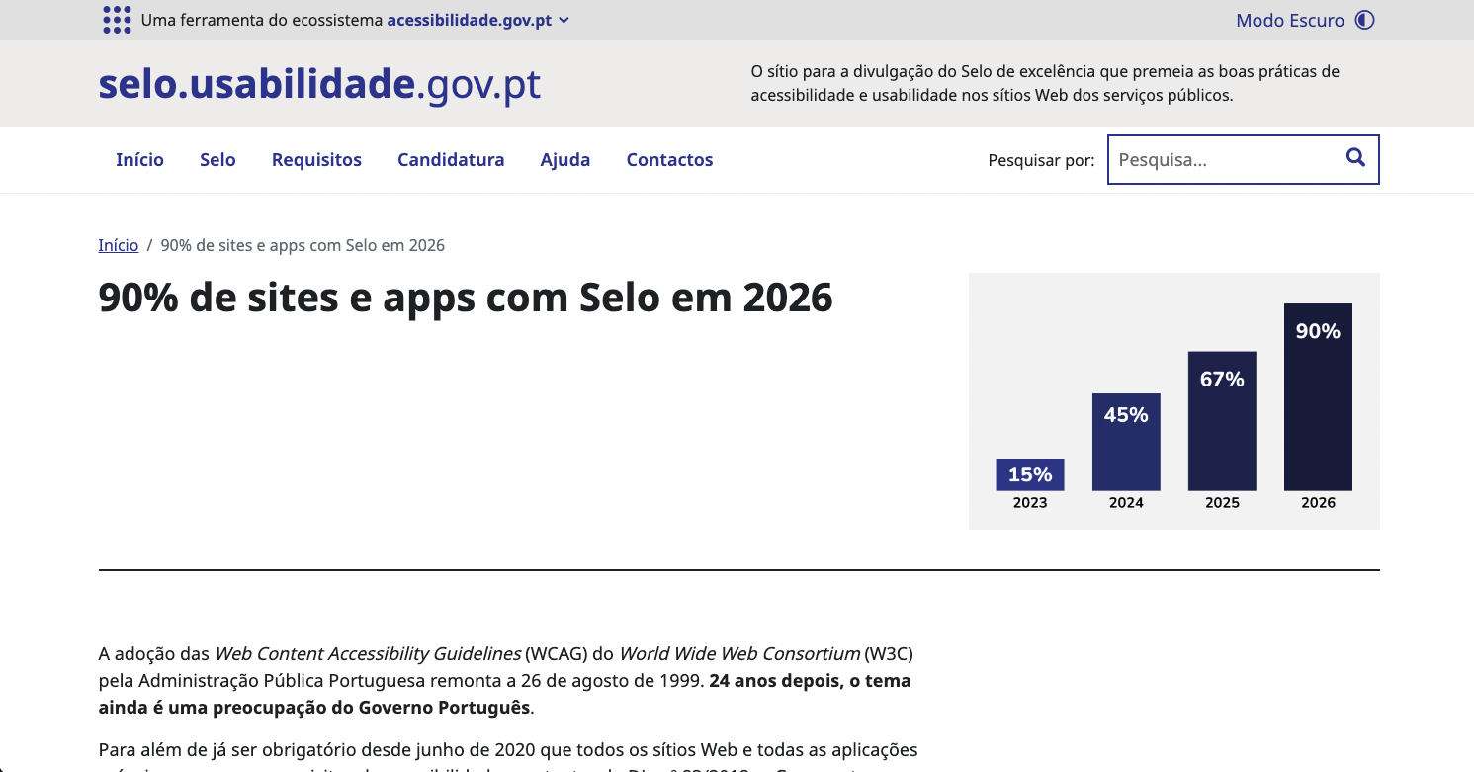

3.3
voltar à página inicial |  |  |  | 3 - ESTRUTURA DA NAVEGAÇÃO
 | S | N | NA
 | x |  |  | 3.3 As hiperligações de texto não devem ser diferenciadas apenas com base na cor
 |  |  |  | As hiperligações de texto devem apresentar um contraste mínimo de 4,5:1 com a envolvente e uma representação visual complementar à cor - idealmente as hiperligações devem apresentar-se sublinhadas. As hiperligações em texto devem apresentar-se da mesma forma em todo o sítio Web.

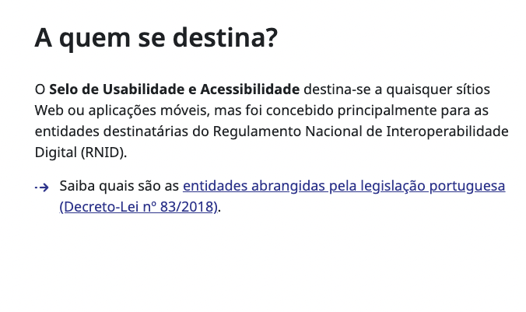
 | Listagem de evidências
 |  |  |  |  | Notas:
 |  |  |  |  | As hiperligações encontram-se diferenciadas pela cor e por um efeito de sublinhado. Contam com um constraste de, no mínimo, 7,02:1 cheganto até 10,12:1

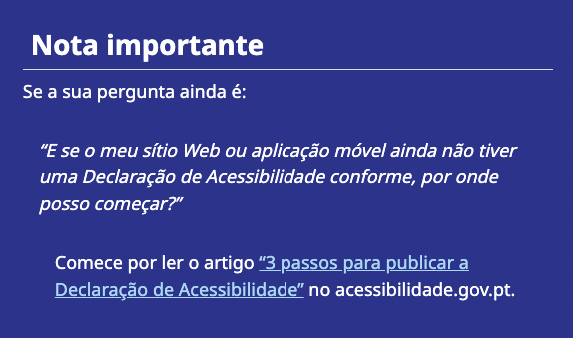

4.1
voltar à página inicial |  |  |  | 4 - ESTRUTURA DA INFORMAÇÃO
 | S | N | NA
 | x |  |  | 4.1 Os documentos longos têm um índice no topo com hiperligações internas para o mesmo
 |  |  |  | Os documentos com mais de três ecrãs de altura deverão ter a hierarquia de cabeçalhos espelhada num índice no topo da página com hiperligações internas para as respetivas secções e subsecções.

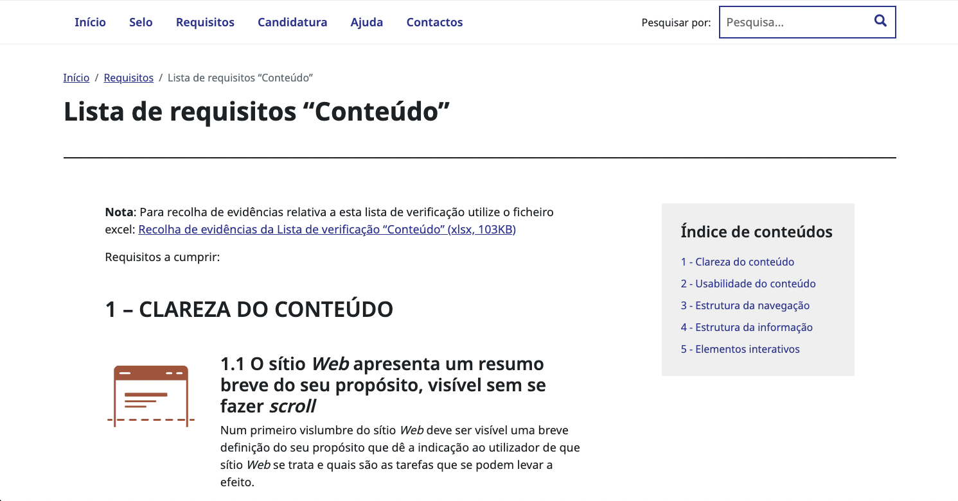
 | Listagem de evidências
 |  |  |  |  | Notas:
 |  |  |  |  | Páginas com mais de 3 ecrãs constam de um índice de conteúdo para ajudar na navegação interna da página. Como evidência mostra-se a página da Lista de Requisitos "Conteúdo" e a página de Testes de Usabilidade. Ligações para as páginas: https://selo.usabilidade.gov.pt/requisitos/conteudo/ e https://selo.usabilidade.gov.pt/requisitos/testes-usabilidade/

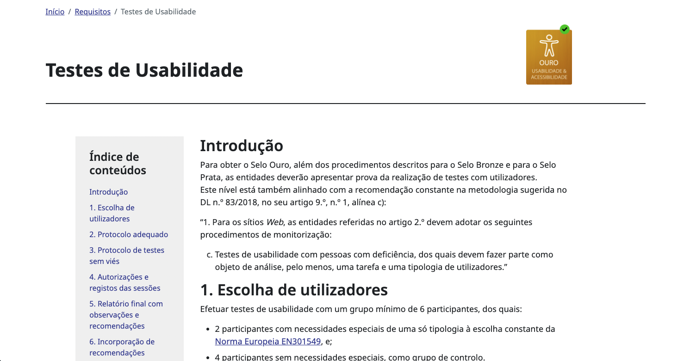

4.2
voltar à página inicial |  |  |  | 4 - ESTRUTURA DA INFORMAÇÃO
 | S | N | NA
 | x |  |  | 4.2 O layout do sítio Web é adaptável a plataformas móveis sem necessidade de efetuar varrimento horizontal
 |  |  |  | O layout do sítio Web deve ser adaptável aos tamanhos mais comuns de visualização, adaptando-se a várias larguras de ecrã sem que surjam barras de varrimento horizontais.

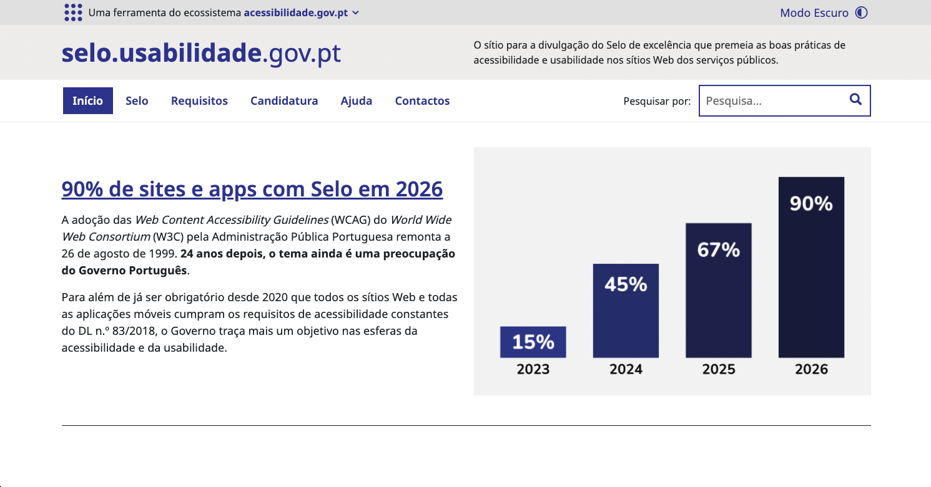
 | Listagem de evidências
 |  |  |  |  | Notas:
 |  |  |  |  | Os printscreens pertence todos à página inicial, mostrando como a página se arruma automaticamente consoante a largura do ecrã, sem que exista scroll lateral.

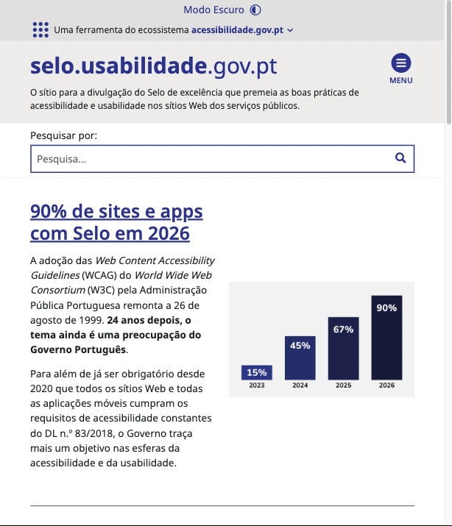

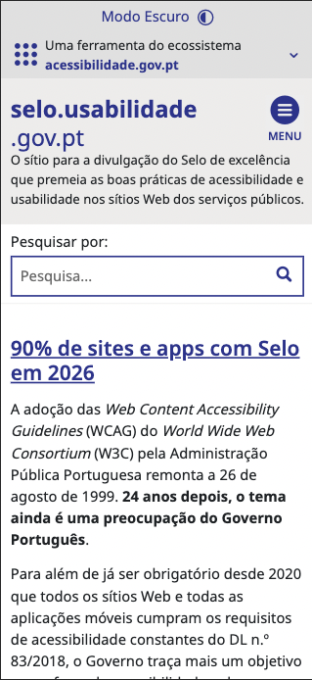

5.2
voltar à página inicial |  |  |  | 5 - ELEMENTOS INTERATIVOS
 | S | N | NA
 | x |  |  | 5.2 Os elementos interativos têm uma dimensão mínima de 44px CSS (44 pontos) (vertical e horizontal)
 |  |  |  | De forma a assegurar que todos os elementos interativos são facilmente acionáveis por qualquer tipo de dispositivo apontador ou toque, estes devem ter a dimensão mínima de 44px CSS de altura e de largura.

 | Listagem de evidências
 |  |  |  |  | Notas:
